상품제안서
특대 BIG 타포린가방 - 블랙 (705030) | 상품코드: F28168

 |  |  |  |  |  |  | 02-412-0044 | www.easy1.co.kr
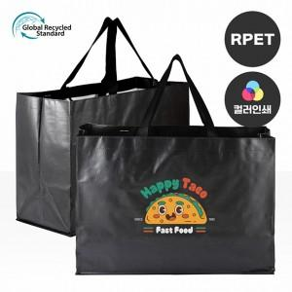

【상세/제작정보】 | <p><span style="font-size: 14pt;"><b>배송비- 1박스 : 50개</b></span><b style="font-size: 14pt;">&nbsp;7000원 별도&nbsp;</b></p><p><span style="font-size: 14pt;"><b>★슈퍼블랙은 포장없습니다.(벌크출고)</b></span>​&nbsp;</p>

【인쇄/포장옵션】 | 실크 / 포장불가능

【공급단가】 | 수량 | 100~ | 300~ | 500~ | 1,000~ | 3,000~
*VAT별도 | 단가 | 4,450원 | 4,290원 | 4,120원 | 3,960원 | 3,860원

【상품 URL】 | http://www.easy1.co.kr/src/goods_detail.php?gdno=28168

